機能一覧
PDDI-CDSサービス 機能一覧

PDDI-CDSサービス 全体概要図

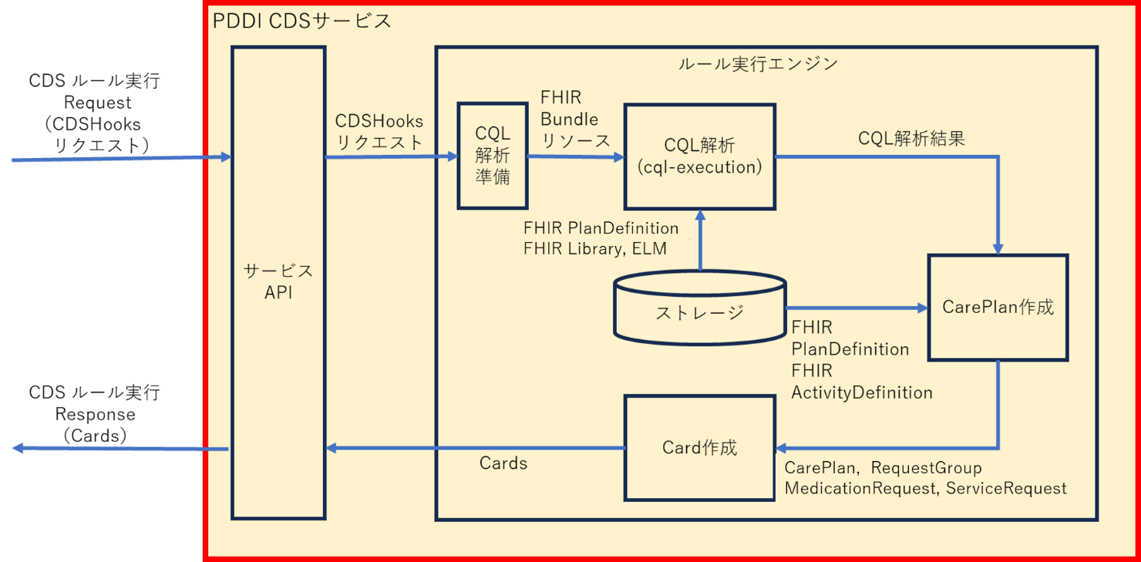

PDDI-CDSサービス 機能一覧

機能名 |  | 機能概要
サービスAPI |  | CDSHooksサーバから送られるCDSルール実行リクエストを受信し、CDSHooksリクエストを抽出する。またルール実行エンジンが生成するCardsを組み込んだCDSルール実行レスポンスを作成してCDSHooksサーバへ送信する。
ストレージ |  | ルール実行エンジンで使用するCQLルール、ELM、各種FHIRリソースを格納する。
ルール実行エンジン |  | CDSHooksリクエストに対してCQL解析を実行し、解析結果としてCDSHooksのCardsを作成する。ルール実行エンジンでは以下に示す機能を順に実行する。
 | CQL解析準備 | CDSHooksリクエストのcontext.draftOrdersやprefetchに関連付けられたFHIR Bundleリソースから、その中に含まれているFHIRリソースを抽出し、これらを一つのFHIR Bundleリソースにまとめる。
 | CQL解析 | CDSHooksリクエストに含まれるFHIRリソースを入力とし、これにCQLに基づく解析を実施する。オープンソースcql-execution、cql-exec-fhirを利用する。
 | CarePlan, RequestGroup作成 | FHIR PlanDefinitionリソースをベースにし、かつCQL解析結果を反映して、CardのもととなるFHIR CarePlanリソースとFHIR RequestGroupリソースを作成する。
 | Card作成 | CarePlan、RequestGroup作成機能で作成したFHIRリソースを用いて、PDDI-CDSサービスのレスポンスとなるCard配列（Cards）を作成する。

